关系图
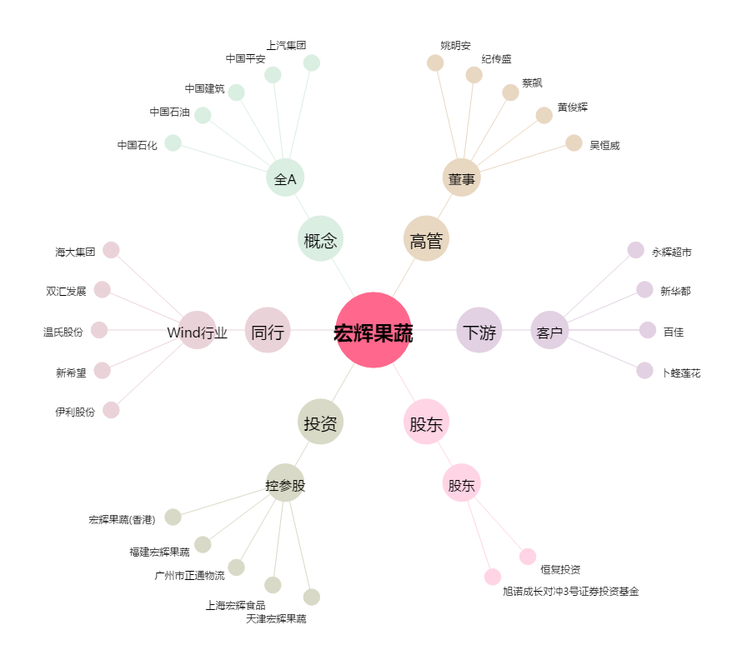
宏辉果蔬[603336.SH] - 关系概览图

